csvデータの読み込み
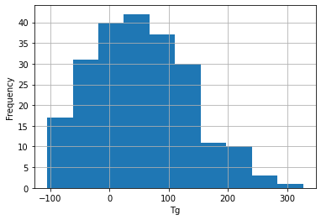
3.2.1 csvデータの読み込み

はじめに基本となるデータの読み込みを行います。 データはpolymerdatabase.comのサイトから引用させていただきました。化合物名(name)とガラス転移温度(tg)という２つのカラムからなるデータになります。csvファイルは、レコード毎にカンマで区切られたデータになります。
演習に使うデータ(data_name_and_tg.csv)ですと
1行目が

name,tg

2行目が

Poly(chlorotrifluoroethylene),87

3行目が

Poly(vinyl chloride). PVC,83

のようにデータが続いていきます。

図3.2.1-1：csvファイルをメモ帳で開いた様子
Pythonで扱う標準の文字コードはutf-8で、csvファイルもその文字コードで構成（エンコード）されていれば問題はないのですが、Windowsや他のシステム上で作成した場合、utf-8以外の文字コードである場合もあるため、注意が必要です。ここではそれを確かめるためにchardetというモジュールを使って文字コードの推定をしています。このサンプルではWindows-1252という文字コードになっています。
これに対応するためにpandasのcsvファイル読み込みの際のメソッドであるread_csvのパラメータencodingには'Windows-1252'を指定する必要があります。演習問題ではcsvファイルを読み込み、pandasデータフレームに格納し、初めの5行だけを表示させる問題になっています。
演習問題にはありませんが、

import matplotlib.pyplot as plt

df['tg'].hist()
plt.xlabel('Tg')
plt.ylabel('Frequency')
plt.show()

を実行すれば、読み込んだデータのTgのヒストグラムを表示することができます。

図3.2.1-2：ヒストグラム

